基本コンセプト⓪
電話帳を操作

電話帳を操作

電話帳アプリ

電話帳を操作

電話帳を操作

基本コンセプト①
変わった!!

旧電話帳アプリ

変わった!!

①新機種に買い替え

変わった!!

新電話帳アプリ

変わった!!


*クラスの継承

②-1.継承先の挙動を変える
③電話帳の挙動が変わる！！
（影響大）
②-2.インターフェースの挙動が変わる

基本コンセプト③
変わらない♪

変わらない♪

①新機種に買い替え

変わらない♪

変わらない♪
*クラスの継承

②-2.インターフェースの挙動は変わらない
②-1.継承先の
挙動を変えない

③電話帳の挙動が変わらない!!
（影響小）

クラス図
Uses▶

<<interface>>
Aggregate
Iterator()
<<interface>>
Iterator
hasnext()
next()
create▶

▲
implements
▲
implements
Client
[=Beauty]

ConcreteAggregate
[=DenWatyo]
Iterator()
[=Iterator()]
ConcreteIterator
[=DenWatyoIterator]
[DenWatyo]
hasnext()
next()
Uses▶
（※インスタンス変数）

return new ConcreteIterator(this);
[return new DenWatyoIterator(this);]

<<interface>>
DenWatyo
Iterator()
<<interface>>
Aggregate
Iterator()

Array
RDB
Array
ConcreteDenWatyo
Iterator()
Add()...
ConcreteRdbDenWatyo
Iterator()
Add()...
ConcreteAggregate
[=DenWatyo]
Iterator()
[=Iterator()]

Vector
Vector
ConcreteAggregate
[=NewDenWatyo]
Iterator()
[=Iterator()]
NewConcreteDenWatyo
Iterator()
Add()...

実行結果_基底
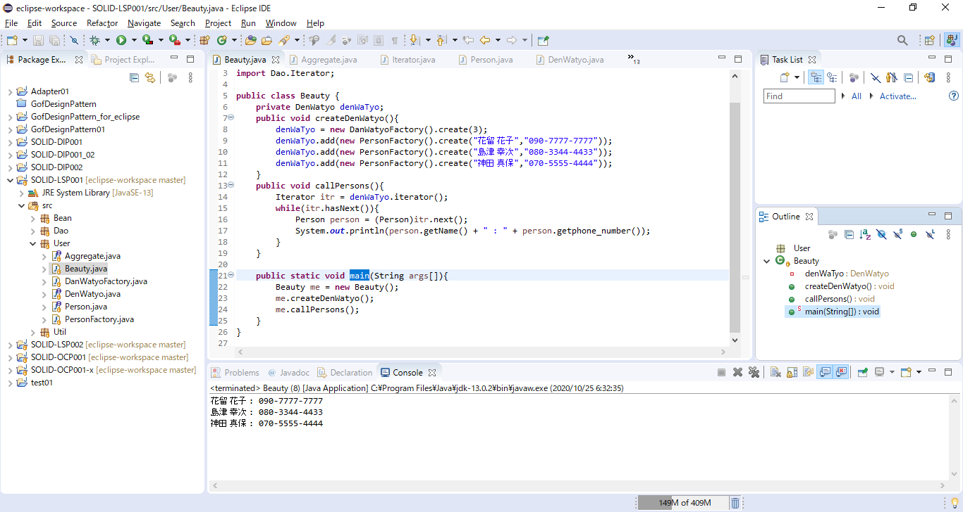

実行結果_派生


